고소작업대(굴절형) 점검표
K-건설맵 | k-conmap.com 무료 건설 서식 |  |  |  | ← 이 1행을 지우고 쓰셔도 됩니다

■ 고소작업대(굴절형) 체크리스트 |  |  | 점 검 자
점검 일자 |  |  | 장비 번호 |  | 운 전 원 | (인)
관리감독자 |  | (인) | 안전관리자 | (인) | 판 정

번호 | 구 분 | 예 시 사 진 | 점 검 기 준 | 점 검 항 목 | 결 과 | 조 치 사 항
1 | 고소 작업대 제원표 | 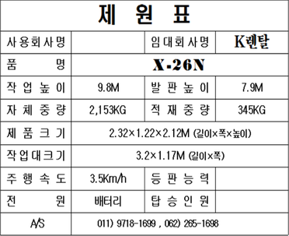 | 고소작업대 제원표를 확인할 것 | - 고소작업대의 제원표 부착 여부 확인
 |  |  |  | - 제원의 적재중량(최대중량)이상 적재여부 확인
2 | 생산물 배상책임 보험 |  | 보험 가입 여부 확인할 것 | - 생산물배상책임보험 가입여부 확인
 |  |  |  | - 보험의 기간 및 보장내용을 확인
3 | 비상정지 장치 | 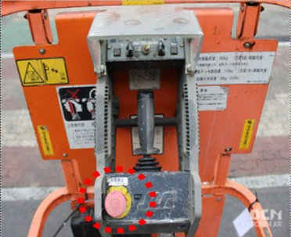 | 비상정지장치 설치 및 작동 확인 | - 적색 누름버튼 설치 확인
 |  |  |  | - 수동 복귀 여부 확인
 |  |  |  | - 정상작동 여부 확인
4 | 비상안전 장치 | 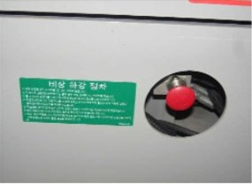 | 비상안전장치 설치 및 작동 확인 | - 비상시 작업대를 수동으로 하강 가능 여부 확인
 |  |  |  | - 비상안전장치 작동 설명서 부착 여부 확인
5 | 주행 방지장치 | 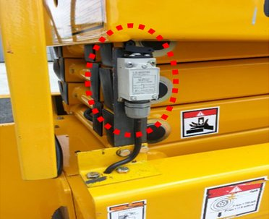 | 굴절리프트가 상승한 채로 이동을 방지해주는 주행방지장치 설치 확인 | - 굴절리프트의 주행방지장치 (리미트 스위치)의 설치 확인
 |  |  |  | - 주행방지장치의 정상작동 확인
 |  |  |  | - 주행방지장치의 고정 후 작업 금지 확인
6 | 협착 방지봉 | 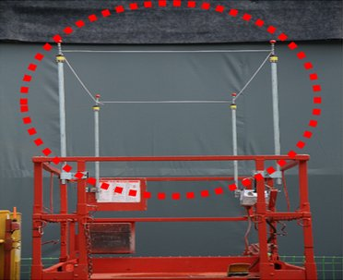 | 협착방지봉의 설치 및 작동 확인 | - 협착방지봉의 난간 위 60cm이상 설치 및 2개소 이상 설치여부 확인
 |  |  |  | - 협착방지봉에 접촉시 굴절리프트의 상승 중단 확인
7 | 차륜 (타이어, 휠) | 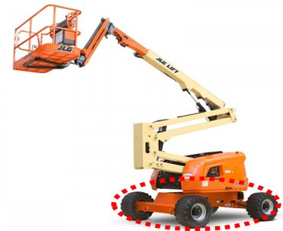 | 차륜(타이어,휠)의 상태를 확인할 것 | - 균열 및 변형상태 확인
 |  |  |  | - 체결상태 확인
 |  |  |  | - 타이어는 요철의 깊이가 1.6mm 이상일 것
8 | 풋스위치 | 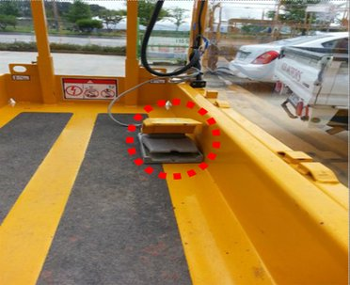 | 풋스위치의 설치 및 작동상태를 확인할 것 | - 낙하물에 의한 오작동을 방지하기 위한 풋스위치 덮개의 설치 상태 확인
 |  |  |  | - 풋스위치 덮개 내부의 이물질 발생 여부 확인
 |  |  |  | - 풋스위치를 밟은 상태에서 조작레버가 작동여부 확인
 |  |  |  | - 풋스위치 강제 고정 후 작업 금지 확인
9 | 조작레버 | 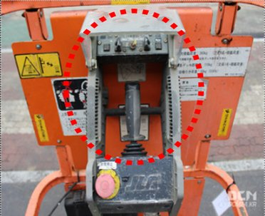 | 조작레버의 설치 및 작동상태를 확인할 것 | - 낙하물에 의한 오작동을 방지하기 위한 조작레버 덮개의 설치 상태 확인
 |  |  |  | - 조작레버의 작동방향의 문자나 기호로 표시여부 확인
 |  |  |  | - 조작레버의 손상여부 확인
10 | 조종장치 (동력유 압장치) | 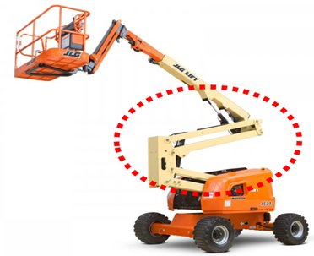 | 유압장치의 상태를 확인할 것 | - 유압펌프를 작동시켜 펌프, 밸브, 호스, 배관 등으로의 기름 유출 유무를 확인
 |  |  |  | - 호스 및 배관의 손상여부를 확인
11 | 구조부 연결상태 | 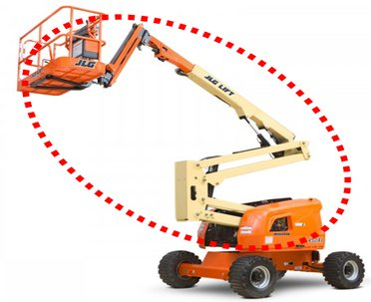 | 연장구조물의 설치 상태를 확인할 것 | - 조립연결용 볼트 및 너트의 풀림, 탈락, 균열, 부식 여부 확인
 |  |  |  | - 용접부의 크랙여부 육안 확인
12 | 낙하 및 추락방호 조치 | 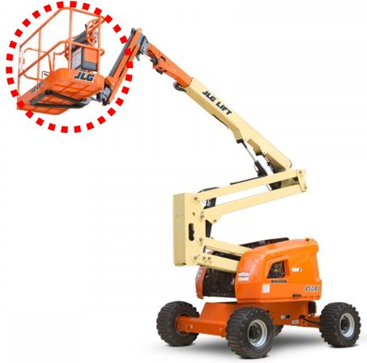 | 굴절리프트 작업대에서의 낙하 및 추락방호조치를 확인할 것 | - 발끝막이판 10cm 이상일 것
 |  |  |  | - 1m 이상의 상부난간대와 발끝막이판으로부터 55cm 이내의 중간난간대가 설치되어 있을 것
 |  |  |  | - 체인이나 로프를 출입문으로 사용하지 않을 것
 |  |  |  | - 작업대의 바닥은 배수 및 미끄럼방지 여부 확인
 |  |  |  | - 작업대 바닥의 모든 틈새로 15mm인 구형체가 통과금지 확인
 |  |  |  | - 작업대 확장시 고정핀 설치 확인
13 | 경보장치 | 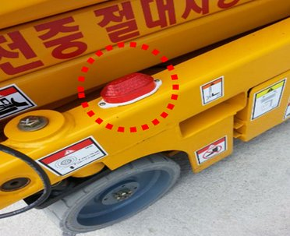 | 경보장치를 확인할 것 | - 주행·상승·하강 등 굴절리프트의 작동시 경보음 및 경광등의 작동 확인

점 검 결 과

결과 칸을 누르면 목록(양호·불량·해당없음)이 나옵니다. 하나라도 «불량» 이면 맨 위 판정이 «사용 중지» 로 바뀝니다.
불량은 조치사항에 무엇을 언제 고쳤는지 적고, 고친 뒤 다시 점검하세요.
예시 사진은 점검 부위를 알려 주는 참고 사진입니다(원본 그대로). 발주기관·원청이 정한 점검표가 있으면 그것을 쓰세요.

